상품제안서
맥로이드 스피드 쉐이크보틀 TM-3000 | 상품코드: F30197

 |  |  |  |  |  |  | 02-412-0044 | www.easy1.co.kr
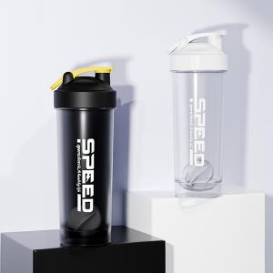

【상세/제작정보】 | <p><b><span style="font-size: 12pt;">＊기본OPP일때 1BOX 35개입- 6500원별도</span></b></p><p><b><span style="font-size: 12pt;">＊종이케이스일때 1BOX 20개입 종이케이스추가해야 선물포장 가능- 6500원 별도</span></b></p><p><b><span style="font-size: 12pt;">＊종이케이스+선물포장 1000원(VAT별도)&nbsp;</span></b></p>

【인쇄/포장옵션】 | 레이저, 풀칼라 / 종이케이스+포장지포장

【공급단가】 | 수량 | 200~ | 500~ | 1,000~ | 3,000~ | 5,000~
*VAT별도 | 단가 | 2,620원 | 2,580원 | 2,520원 | 2,450원 | 2,410원

【상품 URL】 | https://easy1.co.kr:443/src/goods_detail.php?gdno=30197

